ツールの構成
凡例 |  | 手動のみ
 |  | 手動・マクロいずれでも実施可能

本シートはツールの仕組みを簡易的に説明した参考シートとなります。
Excelマクロの利用が可能なユーザの方：「利用手順_マクロ」シートに沿ってご対応ください。
Excelマクロの利用が不可のユーザの方：「利用手順_手動」シートに沿ってご対応ください。

 |  |  | 本ファイルの対応範囲
STEP1
STEP2
STEP3
STEP4
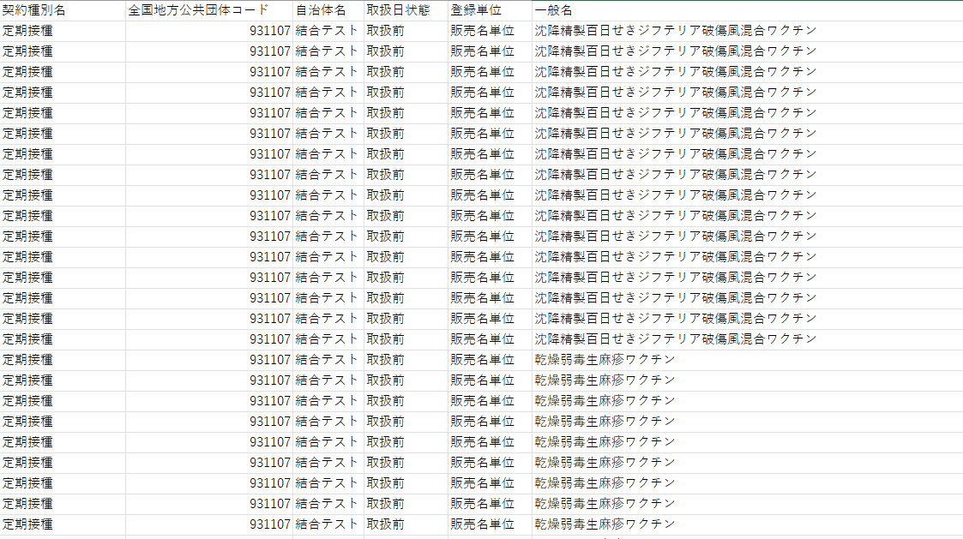
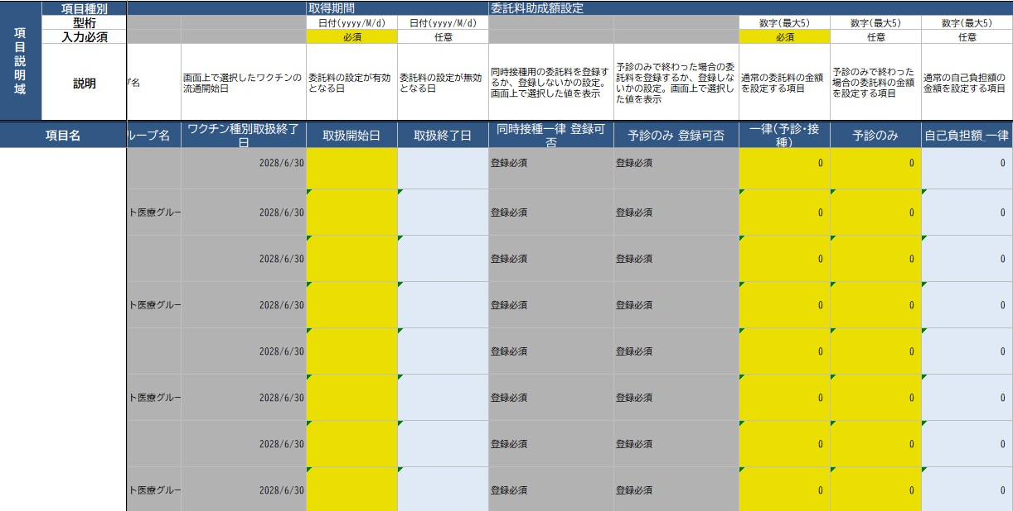
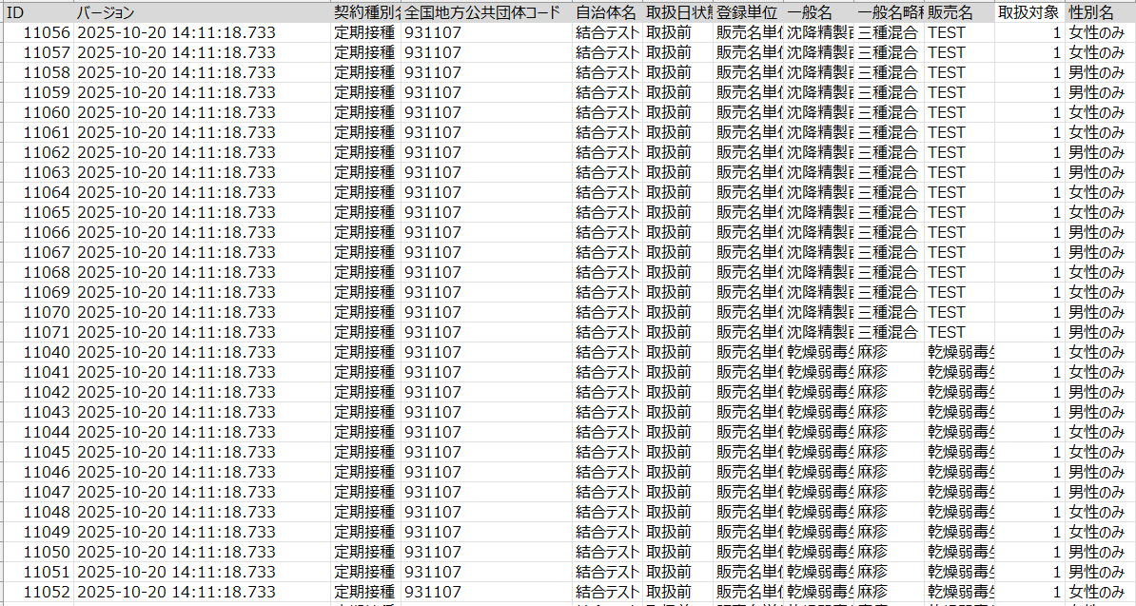
 |  |  |  | Excelツールを |  | CSVファイルの内容を貼り付ける |  |  |  | 入力値を編集する |  |  |  | CSVファイルを出力する
 |  |  |  | FAQサイトからダウンロードする

CSVファイル
（編集前）
Excel
ツール
CSVファイル
（編集後）

計算式で表示
計算式で表示

 | 集合契約システムから
 | CSVファイルを出力する |  |  |  | 取込シート |  | 編集シート | CSV出力シート | 取込シート |  | 編集シート | CSV出力シート | 取込シート |  | 編集シート | CSV出力シート | CSVファイルを
 |  |  |  |  |  |  |  |  |  |  |  |  |  |  |  |  | 集合契約システムに登録する

利用手順_手動
STEP1：ExcelツールをFAQサイトからダウンロードする

 | ① | 集合契約システムの集合契約システムのFAQサイトにて、最新のExcelツールをダウンロードする。
 |  | ※ツール更改があり得ること、また編集シートの内容が正しく表示されない可能性があることから、前回の登録で使用されたツールの使い回しはしないようお願いいたします。

STEP2：CSVファイルの内容を貼り付ける

 | ① | 集合契約システムの操作マニュアルに沿ってダウンロードしたCSVファイルの契約種別と、ツールのファイル名の契約種別が一致していることを確認してください。
 |  | ※ダウンロードしたcsvファイルをExcelで開かないでください

 | ② | 「取込シート」に何も入力されていないことを確認してください。
 |  | 値が入っている場合はすべてクリアして下さい。


 | ③ | 集合契約システムからダウンロードしたCSVファイルをエクスプローラー上で右クリックし、「プログラムから開く」＞「メモ帳」で開いてください。
 |  | ※Excelで開いた場合、一部項目が正しく設定されませんので、必ずメモ帳で開くようお願いいたします。
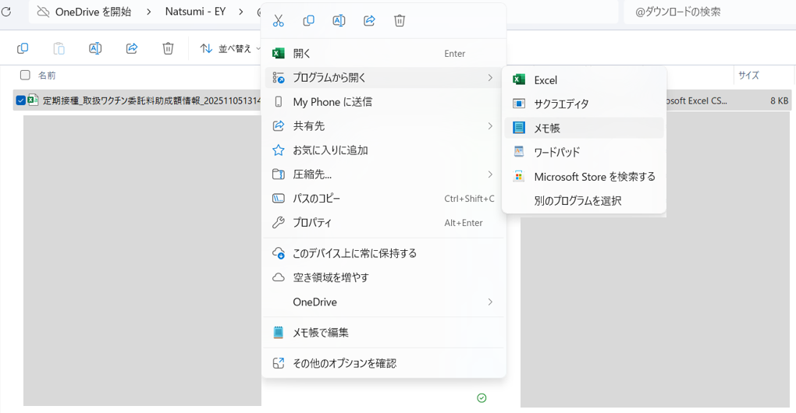

 | ④ | 全行をコピーしてください。
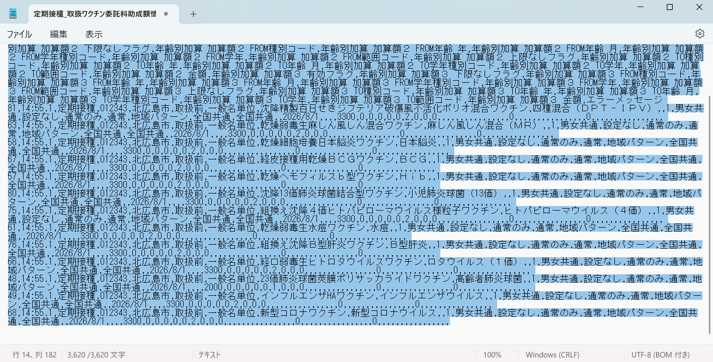

 | ⑤ | 「取込シート」のA1セルにコピーしたデータを貼り付けてください。

 | ⑥ | A列を列ごと選択してください。
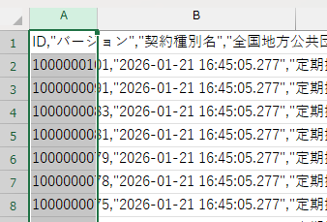

 | ⑦ | Excelの「データ」タブにて、 「区切り位置」 を押下してください。

 | ⑧ | 「コンマやタブなどの区切り文字によってフィールドごとに区切られたデータ」を選択し、「次へ」を押下してください。
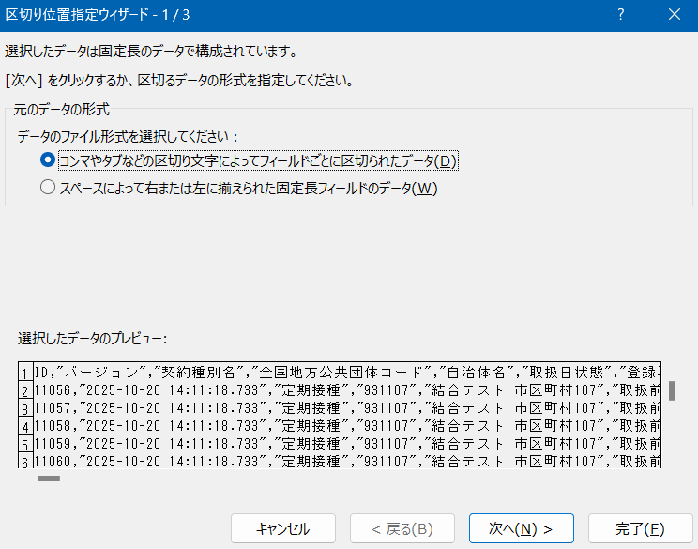

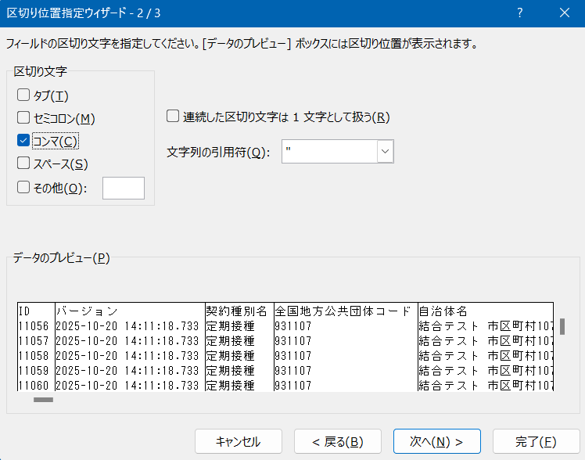
 | ⑨ | 「コンマ」を選択し、「完了」を押下してください。

 | ⑩ | 「編集シート」に値が表示されましたら、貼り付けは完了です。

STEP3：入力値を編集する

 | ① | 入力項目の説明
 |  | 操作マニュアルおよび「編集シート」の説明欄をご参照ください。

 | ② | 入力方法
 |  | 入力不可・必須・任意）
 |  |  | ・グレーのセルは、別画面にて登録済みの項目を表示しているか、入力不可の項目のため、変更しないでください。
 |  |  | ・黄色のセルは必須の項目となりますので、必ず入力してください。
 |  |  | ・青いセルは任意の項目となりますので、設定が必要な場合は入力してください。
 |  | 入力形式）
 |  |  | ・プルダウンが設定されているセルは、プルダウン内の項目を選択してください。
 |  |  | ・プルダウンが設定されていない場合は、「型桁」行で指定されている形式（数字、日付、文字列）通りに入力してください。
 |  |  | 設定外の形式で入力した場合、当ツール上でエラーになる項目もあります。
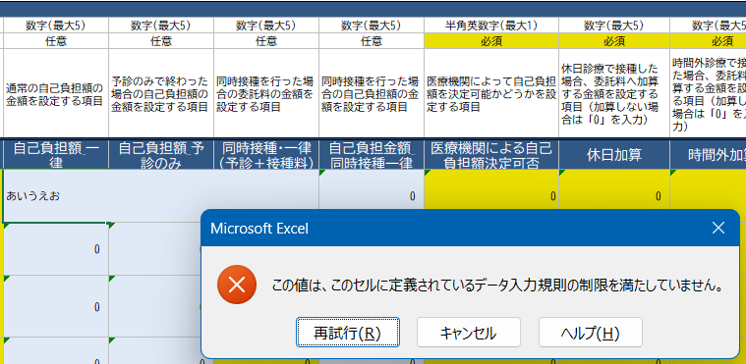

表示用
必須
任意
プルダウン

 | ③ | 注意事項
 |  | 正しくCSVファイルが取り込めない、出力できない可能性がありますので、
 |  | 行の追加・削除、列の追加・削除、決められた値以外の入力（グレーのセルの値変更等）は絶対に行わないでください。

STEP4：CSVファイルを出力する

 | ① | 空のテキストエディタを開いてください。

 | ② | 「CSV出力用」シートの以下範囲を選択し、コピーしてください。
 |  | 契約種別に応じて項目数が異なりますので、ご注意ください。
 |  | 契約種別 |  | コピー範囲
 |  |  |  | 列 | 行
 |  | 定期接種 |  | AからCCまで | 編集シートの値が表示されている行まで
 |  | 任意（委託） |  | AからAPまで
 |  | 任意（助成） |  | AからAWまで

 |  | ※数式が入っていますが、空白に見える行はコピー不要です。以下例の場合、45行目までコピーして下さい。
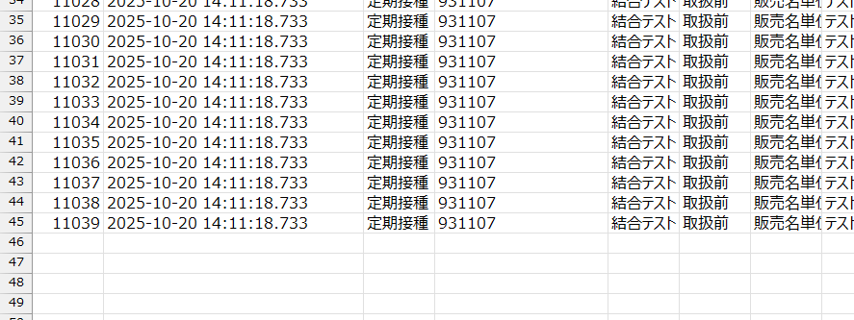

 | ③ | メモ帳を開き、②のデータを貼り付けてください。

 | ④ | メモ帳上で「＋」をクリックし、新規のファイルを作ってください。
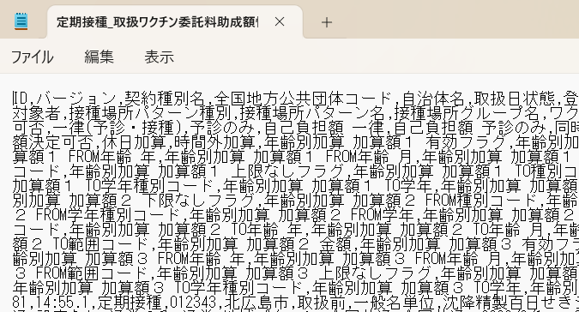

 | ⑤ | キーボード上の「tab」ボタンを押し、入力されたタブをコピーしてください。
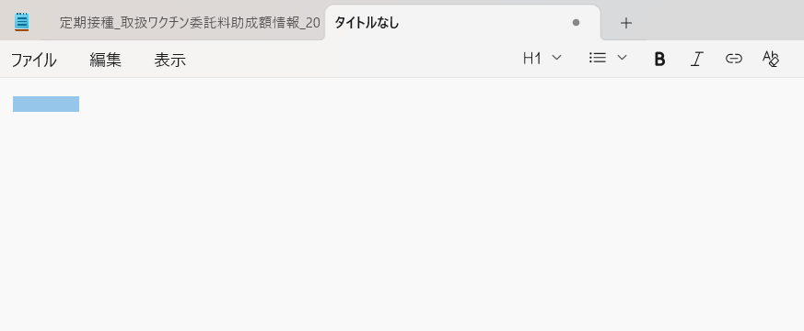

 | ⑥ | 「編集」タブを選択し、「置換」を押下してください。
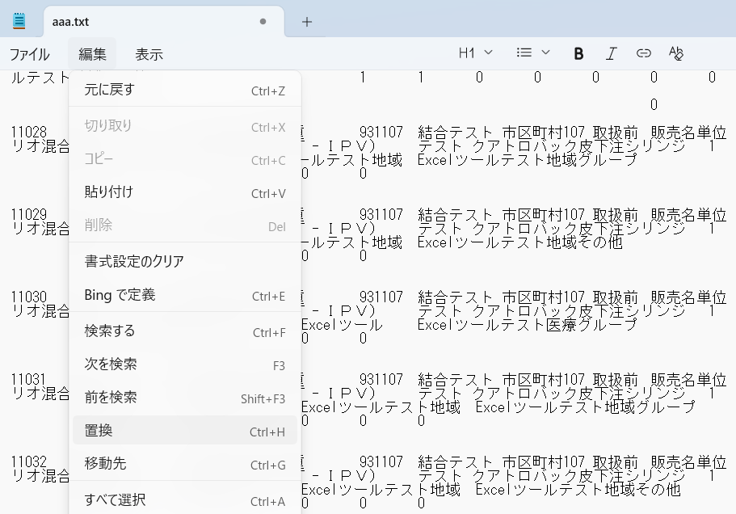

 | ⑦ | 置換元に手順④でコピーしたタブを貼り付け、置換先に半角のカンマ「,」を入力し、「すべて置換」を押下してください。

 | ⑧ | 「ファイル」タブを選択し、「名前を付けて保存」を押下してください。
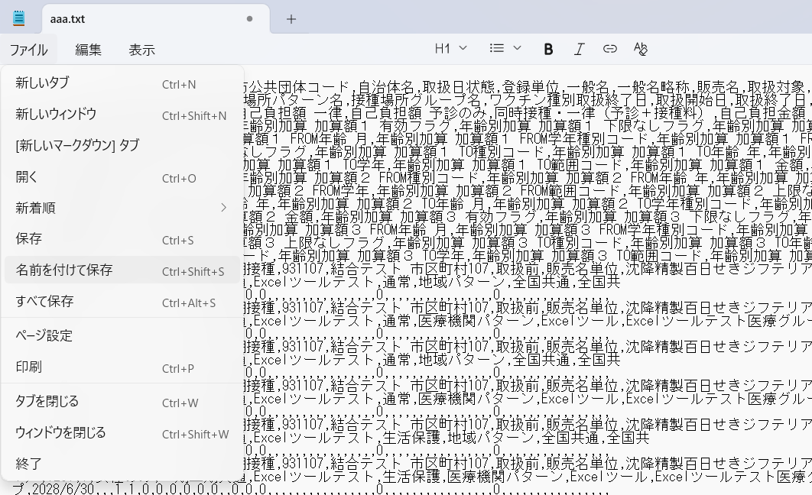

 | ⑨ | 保存したいフォルダを選択し、以下内容で設定の上、「保存」を押下してください。
 |  | ・エンコード：UTF-8 (BOM 付き)
 |  | ・ファイル名：末尾に「.csv」を付与
 |  | ・ファイルの種類：すべてのファイル (*.*)
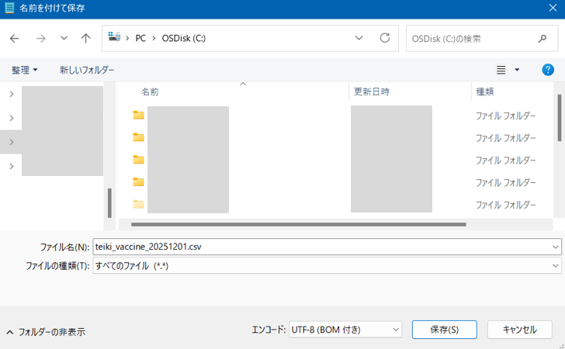

 | ⑩ | 指定の格納場所にファイルが保存されたことが確認できましたら、CSVファイルの出力は完了です。
 |  | 以降は、集合契約システムの操作マニュアルに沿って、CSVファイルをアップロードしてください。

利用手順_マクロ
STEP1：ExcelツールをFAQサイトからダウンロードする

 | 「利用手順_手動」のSTEP1手順をご参照ください。

STEP2：CSVファイルの内容を貼り付ける

 | ① | 集合契約システムの操作マニュアルに沿ってダウンロードしたCSVファイルの契約種別と、ツールのファイル名の契約種別が一致していることを確認してください。
 |  | ※ダウンロードしたcsvファイルをExcelで開かないでください

 | ② | 取込み対象のCSVファイルが閉じられていることを確認してください。

 | ③ | 「CSV取込ボタン」シートの「CSV取込」ボタンを押下してください。

 | ③ | 取込み対象のファイルを選択し、「開く(O)」を押下してください。
 |  | ※一度ファイルを取り込んだ後、再度取り込み直した場合、前回取り込んだ内容はツール上からは削除されます。
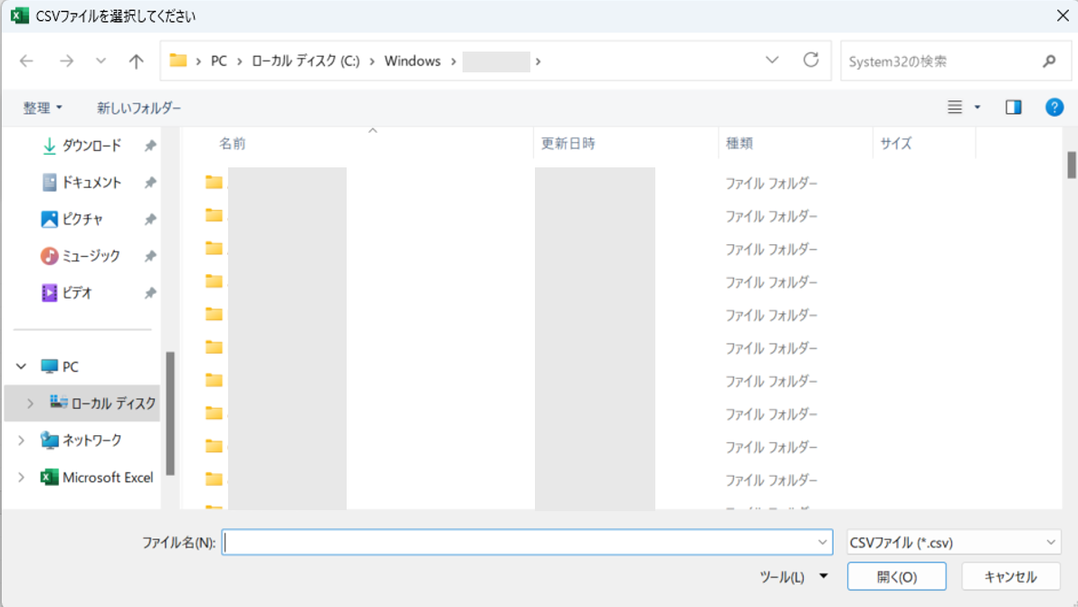

 | ③ | 以下のポップアップが表示されましたら、「OK」を押下してください。
 |  | ※取込対象件数が多い場合、完了まで時間がかかる可能性があります。
 |  | ※完了までの時間がかかり過ぎる、またはファイルがエラーになるなどの場合は、お手数ですが、「利用手順_手動」シートを元に最初からやり直してください。
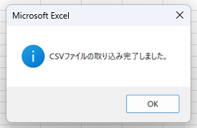

 | ④ | 「取込シート」に取り込まれたことが確認できましたら、CSVファイルの取込みは完了です。

STEP3：入力値を編集する

 | 「利用手順_手動」のSTEP3手順をご参照ください。

STEP4：CSVファイルを出力する

 | ① | 「CSV出力ボタン」シートの「CSV出力」ボタンを押下してください。

 | ② | 「CSV出力用」シートが新規ブックにコピーされるため、ファイルの保存先・ファイル名を指定し、「保存(S)」を押下してください。
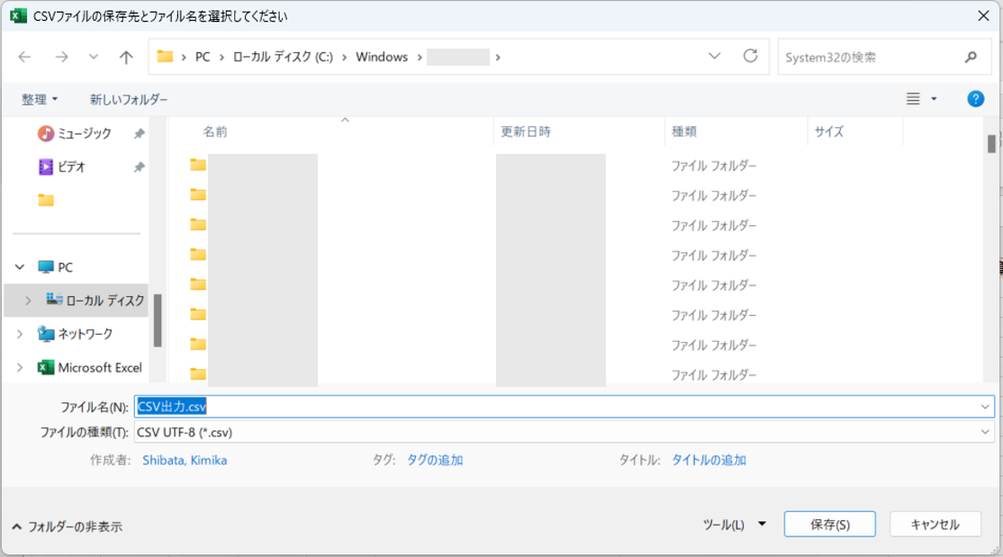

 | ③ | 以下のポップアップが表示されたら「OK」を押下してください。
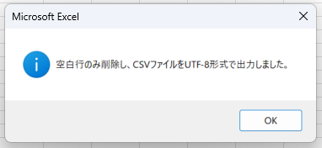

 | ④ | 指定の格納場所にファイルが保存されたことが確認できましたら、CSVファイルの出力は完了です。
 |  | 以降は、集合契約システムの操作マニュアルに沿って、CSVファイルをアップロードしてください。

CSV出力.csv

